96_Clasificacion_Dotacional
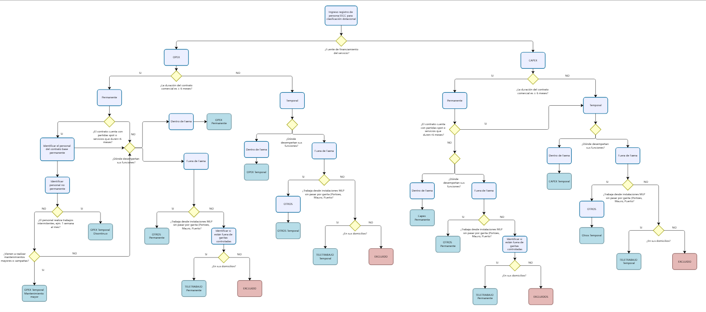
Clasificación FTE (cerrada)
CAPEX - Permanente (>6 meses)
CAPEX - Temporal (<6 meses)
CAPEX - Fuera de Faena MLP
OPEX - Permanente (>6 meses)
OPEX - Temporal (<6 meses)
OPEX - Mantención Mayor / Campaña (Temporal)
OPEX - Fuera de Faena MLP
Teletrabajo - CAPEX Permanente
Teletrabajo - CAPEX Temporal
Teletrabajo - OPEX Permanente
Teletrabajo - OPEX Temporal

